Tổng quan
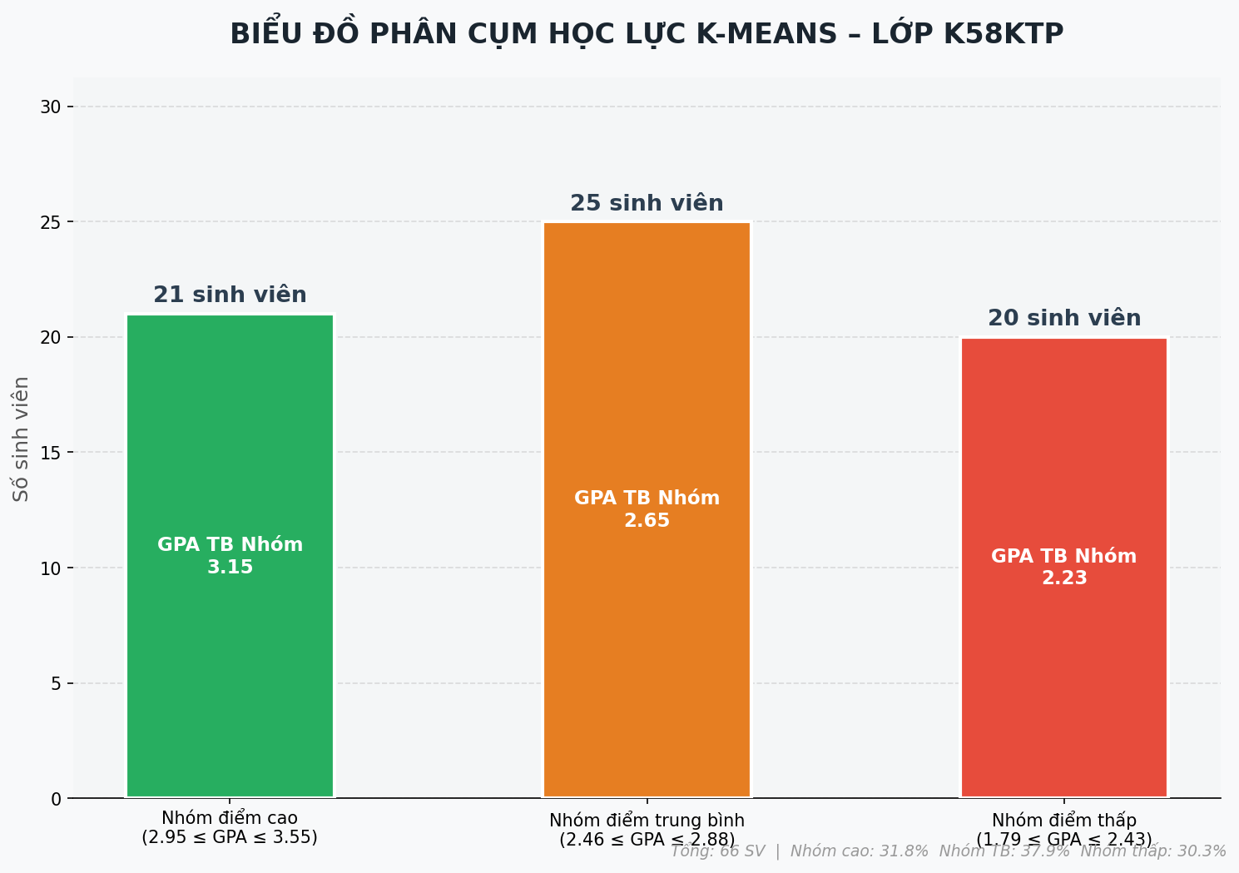
KẾT QUẢ PHÂN CỤM HỌC LỰC BẰNG K-MEANS – LỚP K58KTP

Phương pháp phân tích: Định cụm tự động bằng thuật toán học máy K-Means Clustering (K=3)

Tên Cụm Hệ Thống | Ranh giới GPA thực tế | Số SV | GPA TB Cụm | GPA Cao nhất | GPA Thấp nhất | Tỉ lệ
Nhóm điểm cao | 2.95 → 3.55 | 21 | 3.15 | 3.55 | 2.95 | 31.8%
Nhóm điểm trung bình | 2.46 → 2.88 | 25 | 2.65 | 2.88 | 2.46 | 37.9%
Nhóm điểm thấp | 1.79 → 2.43 | 20 | 2.23 | 2.43 | 1.79 | 30.3%

